Estadísticas
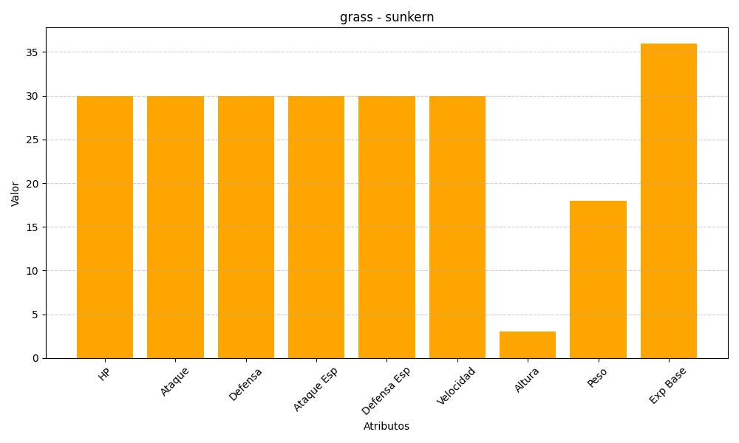
ID | Nombre | Tipo | HP | Ataque | Defensa | Ataque Especial | Defensa Especial | Velocidad | Altura | Peso | Experiencia Base
191 | sunkern | grass | 30 | 30 | 30 | 30 | 30 | 30 | 3 | 18 | 36

